Шапка
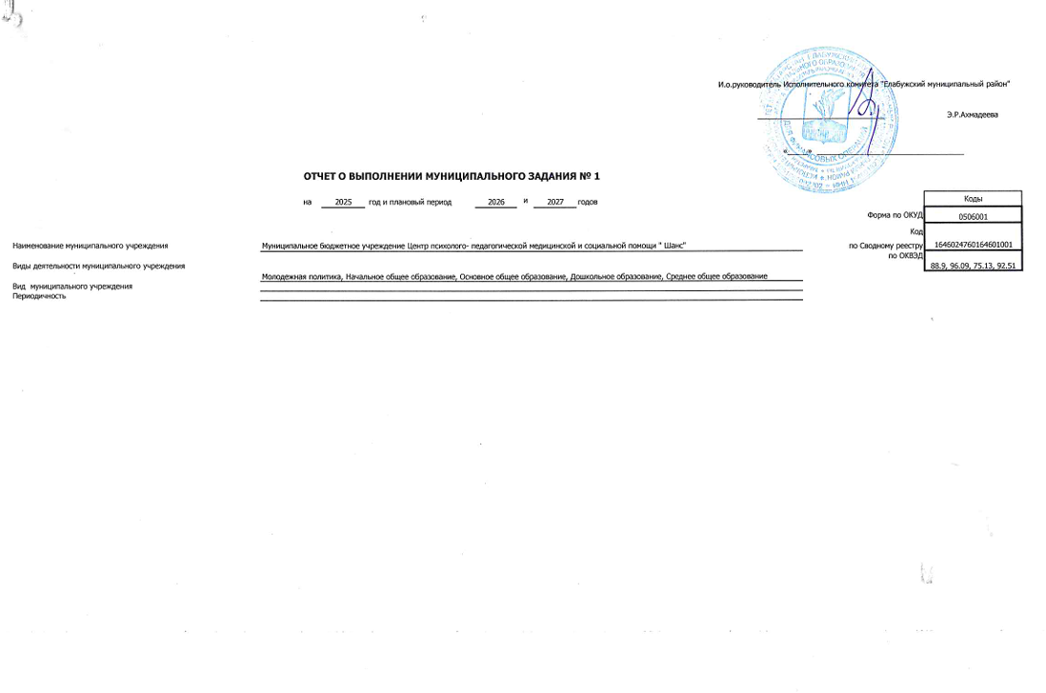
 |  |  |  |  |  |  |  |  | И.о.руководитель Исполнительного комитета "Елабужский муниципальный район"

 |  |  |  |  |  |  |  |  | _______________________________ |  | Э.Р.Ахмадеева

 |  |  |  |  |  |  |  |  | «_____» ____________________________________
 |  | ОТЧЕТ О ВЫПОЛНЕНИИ МУНИЦИПАЛЬНОГО ЗАДАНИЯ № 1
 |  | на | 2025 | год и плановый период | 2026 | и | 2027 | годов |  |  | Коды
 |  |  |  |  |  |  |  |  |  | Форма по ОКУД | 0506001
 |  |  |  |  |  |  |  |  |  | Код | 1646024760164601001
Наименование муниципального учреждения | Муниципальное бюджетное учреждение Центр психолого- педагогической медицинской и социальной помощи " Шанс" |  |  |  |  |  |  |  |  | по Сводному реестру
 |  |  |  |  |  |  |  |  |  | по ОКВЭД | 88.9, 96.09, 75.13, 92.51
Виды деятельности муниципального учреждения
 | Молодежная политика, Начальное общее образование, Основное общее образование, Дошкольное образование, Среднее общее образование
Вид муниципального учреждения
Периодичность

